Tab 1.2.
 | REPUBLIKA HRVATSKA
 | GRAD ZAGREB

GRADSKI URED ZA STRATEGIJSKO | GRADSKI URED ZA GOSPODARSTVO,
PLANIRANJE I RAZVOJ GRADA | EKOLOŠKU ODRŽIVOST I STRATEGIJSKO PLANIRANJE

 | Odjel za statističke i analitičke poslove

1.2. ZAPOSLENI PREMA PODRUČJIMA NKD-a 2007. I SPOLU
 |  |  |  |  | stanje 31. ožujka
 |  | 2021. |  | 2022.
 |  | ukupno | žene | ukupno | žene
UKUPNO |  | 438,349 | 218,108 | 449,598 | 224,059
A | Poljoprivreda, šumarstvo i ribarstvo | 1,919 | 951 | 1,851 | 814
B | Rudarstvo i vađenje | 608 | 162 | 403 | 104
C | Prerađivačka industrija | 45,272 | 16,200 | 45,201 | 16,121
D | Opskrba električnom energijom, plinom, parom i klimatizacija | 4,620 | 1,711 | 4,697 | 1,739
E | Opskrba vodom; uklanjanje otpadnih voda, gospodarenje otpadom te djelatnosti sanacije okoliša | 4,795 | 885 | 4,831 | 916
F | Građevinarstvo | 28,372 | 2,853 | 28,562 | 2,948
G | Trgovina na veliko i na malo; popravak motornih vozila i motocikala | 74,531 | 38,095 | 75,349 | 38,479
H | Prijevoz i skladištenje | 20,261 | 4,801 | 20,338 | 4,823
I | Djelatnosti pružanja smještaja te pripreme i usluživanja hrane | 18,718 | 9,092 | 20,068 | 9,570
J | Informacije i komunikacije | 31,026 | 11,939 | 34,294 | 13,310
K | Financijske djelatnosti i djelatnosti osiguranja | 19,497 | 12,844 | 19,828 | 13,011
L | Poslovanje nekretninama | 4,323 | 2,044 | 4,524 | 2,198
M | Stručne, znanstvene i tehničke djelatnosti | 37,974 | 20,470 | 39,711 | 21,354
N | Administrativne i pomoćne uslužne djelatnosti | 23,975 | 12,175 | 25,587 | 13,358
O | Javna uprava i obrana; obvezno socijalno osiguranje | 33,062 | 19,141 | 32,578 | 18,878
P | Obrazovanje | 32,122 | 24,054 | 33,065 | 24,761
Q | Djelatnosti zdravstvene zaštite i socijalne skrbi | 34,373 | 26,542 | 35,346 | 27,191
R | Umjetnost, zabava i rekreacija | 11,062 | 5,858 | 11,346 | 6,004
ZAPOSLENI U POSLOVNIM SUBJEKTIMA (PRAVNE OSOBE) PREMA NKD-u 2002., stanje 31. ožujka 2007.
S | Ostale uslužne djelatnosti | 11,599 | 8,112 | 11,786 | 8,310
T | Djelatnosti kućanstava kao poslodavaca; djelatnosti kućanstava koja proizvode različitu robu i pružaju različite usluge za vlastite potrebe | 227 | 173 | 218 | 162
Nerazvrstani prema djelatnostima |  | 13 | 6 | 15 | 8

 |  |  |  |  | Izvor: DZS

Graf 1
 | REPUBLIKA HRVATSKA
 | GRAD ZAGREB

GRADSKI URED ZA STRATEGIJSKO | GRADSKI URED ZA GOSPODARSTVO,
PLANIRANJE I RAZVOJ GRADA | EKOLOŠKU ODRŽIVOST I STRATEGIJSKO PLANIRANJE

 | Odjel za statističke i analitičke poslove

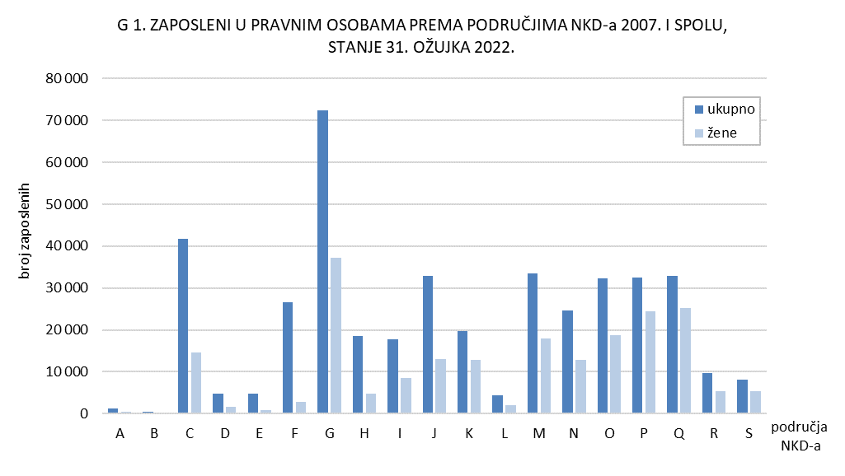

Tab. 2.1.i graf 2
 | REPUBLIKA HRVATSKA
 | GRAD ZAGREB

GRADSKI URED ZA STRATEGIJSKO | GRADSKI URED ZA GOSPODARSTVO,
PLANIRANJE I RAZVOJ GRADA | EKOLOŠKU ODRŽIVOST I STRATEGIJSKO PLANIRANJE

 | Odjel za statističke i analitičke poslove

2.1. ZAPOSLENI U PRAVNIM OSOBAMA PREMA OBLICIMA VLASNIŠTVA I PODRUČJIMA NKD-a 2007.1)
 |  |  |  |  |  | stanje 31. ožujka 2022.
 |  | Ukupno1) | Oblici vlasništva
 |  |  | državno | privatno | zadružno | mješovito
UKUPNO |  | 385,722 | 130,441 | 245,742 | 182 | 9,357
A | Poljoprivreda, šumarstvo i ribarstvo | 1,037 | 367 | 659 | 11 | -
B | Rudarstvo i vađenje | 383 | - | 97 | - | 286
C | Prerađivačka industrija | 38,970 | 2,065 | 35,030 | 21 | 1,854
D | Opskrba električnom energijom, plinom, parom i klimatizacija | 4,635 | 4,116 | 514 | - | 5
E | Opskrba vodom; uklanjanje otpadnih voda, gospodarenje otpadom te djelatnosti sanacije okoliša | 4,702 | 3,546 | 1,148 | - | 8
F | Građevinarstvo | 22,961 | 2,878 | 19,723 | 11 | 349
G | Trgovina na veliko i na malo; popravak motornih vozila i motocikala | 65,714 | 459 | 64,490 | 76 | 689
H | Prijevoz i skladištenje | 17,334 | 8,594 | 7,586 | - | 1,154
I | Djelatnosti pružanja smještaja te pripreme i usluživanja hrane | 15,589 | 2,356 | 13,121 | 14 | 98
J | Informacije i komunikacije | 30,059 | 4,300 | 25,567 | 5 | 187
K | Financijske djelatnosti i djelatnosti osiguranja | 19,341 | 3,487 | 14,552 | - | 1,302
L | Poslovanje nekretninama | 3,541 | 506 | 3,035 | - | -
M | Stručne, znanstvene i tehničke djelatnosti | 26,821 | 3,805 | 22,293 | 12 | 711
N | Administrativne i pomoćne uslužne djelatnosti | 23,126 | 1,553 | 21,451 | 7 | 115
O | Javna uprava i obrana; obvezno socijalno osiguranje | 32,276 | 31,489 | 77 | - | 710
P | Obrazovanje | 32,016 | 28,691 | 2,922 | - | 403
Q | Djelatnosti zdravstvene zaštite i socijalne skrbi | 32,496 | 26,534 | 5,436 | 25 | 501
R | Umjetnost, zabava i rekreacija | 8,788 | 4,302 | 3,710 | - | 776
S | Ostale uslužne djelatnosti | 5,933 | 1,393 | 4,331 | - | 209

1) Vidi Metodološka objašnjenja.
 |  |  |  |  |  | Izvor: DZS

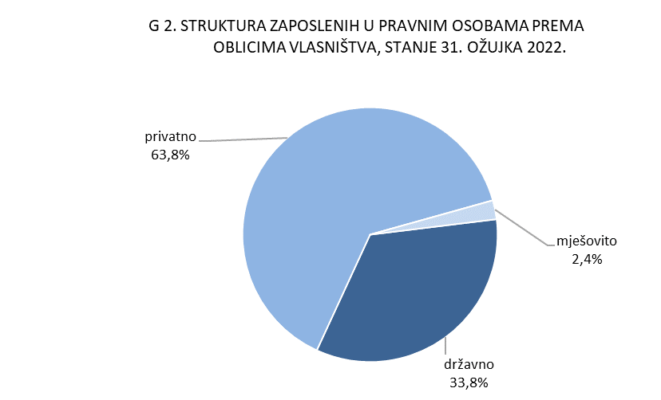

Graf 3
REPUBLIKA HRVATSKA
GRAD ZAGREB

GRADSKI URED ZA GOSPODARSTVO,
EKOLOŠKU ODRŽIVOST I STRATEGIJSKO PLANIRANJE

Odjel za statističke i analitičke poslove

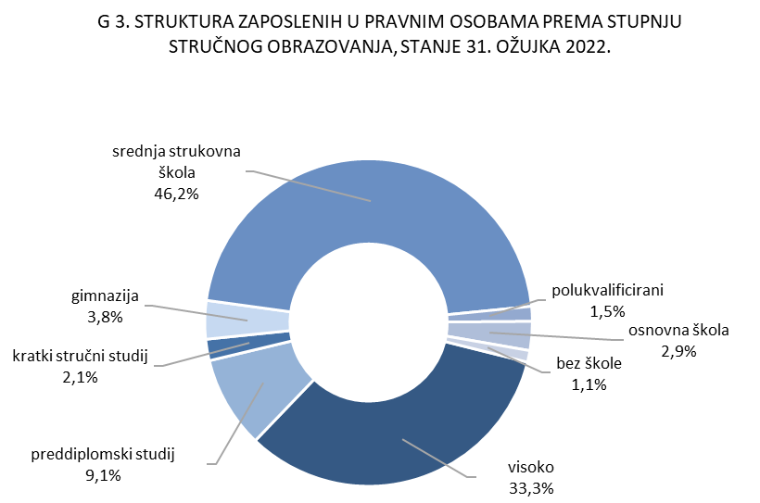

385 722

4.2. i graf 4
REPUBLIKA HRVATSKA
GRAD ZAGREB

GRADSKI URED ZA STRATEGIJSKO | GRADSKI URED ZA GOSPODARSTVO,
PLANIRANJE I RAZVOJ GRADA | EKOLOŠKU ODRŽIVOST I STRATEGIJSKO PLANIRANJE

Odjel za statističke i analitičke poslove

4.2. NEZAPOSLENE OSOBE PREMA RAZINI OBRAZOVANJA
 |  |  |  |  |  |  | stanje 31. ožujka
 |  | 2020. |  | 2021. |  | 2022.
 |  | ukupno | žene | ukupno | žene | ukupno | žene
UKUPNO |  | 16,648 | 8,400 | 19,787 | 10,017 | 14,225 | 7,261
 | Bez škole i nezavršena osnovna škola | 951 | 446 | 657 | 326 | 451 | 253
 | Osnovna škola | 2,060 | 925 | 2,506 | 1,120 | 1,789 | 831
 | Srednja škola za zanimanja do 3. god. i škola za KV i VKV radnike | 3,661 | 1,497 | 4,293 | 1,693 | 2,997 | 1,174
 | Srednja škola za zanimanja u trajanju od 4 i više godina i gimnazija | 5,086 | 2,575 | 6,276 | 3,183 | 4,541 | 2,318
 | Prvi stupanj fakulteta, stručni studij i viša škola | 1,743 | 980 | 2,255 | 1,270 | 1,644 | 948
 | Fakultet, akademija, magisterij, doktorat | 3,147 | 1,977 | 3,800 | 2,425 | 2,803 | 1,737

 |  |  |  |  |  |  | Izvor: HZZ

